玲珑
 | 中策橡胶集团有限公司
 | 轮胎接地压力分布报告

样品编号： |  |  |  | 日期： | 2019-11-28
一、样品信息
规格 | 层级 | 花纹 | 商标 | 胎号 |  | 重量（kg）
11R22.5 | 16PR | R152 | BRIDGESTONE | J1K307276 |  | /
二、检测条件和执行标准
执行标准：GB/T 22038-2018
备注：矩形系数≥
三、测试结果
试验轮辋 | 试验气压（kPa） | 试验负荷（kg） | 下沉量（mm） | 饱和度 | 平均压强(kPa) | 接地系数
8.25 | 850.00 | 3150 | / | 85.33 | 611.56 | 1.18
有效接地面积(mm2) | 接地总面积(mm2) | 径向长轴(mm) | 轴向长轴(mm) | 左侧边轴(mm) | 右侧边轴(mm) | 印痕控制系数
50477.27 | 59152.09 | 272.03 | 229.74 | 251.46 | 242.32 | 0.92
矩形面积 (mm2) | 矩形系数 | CL(mm) | ISL(mm) | OSL(mm) |  | 矩形比
62497.91 | 0.95 | 269.75 | 258.32 | 253.75 |  | 1.05
四、接地印痕
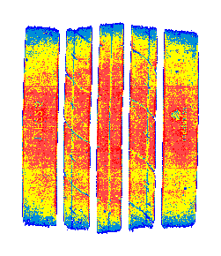
 |  |  |  |  |  | 已校准压力
 |  |  |  |  |  | Kpa

 |  |  |  |  |  | 1500.0
 |  |  |  |  |  | 1200.0
 |  |  |  |  |  | 900.0
 |  |  |  |  |  | 600.0
 |  |  |  |  |  | 300.0

五、压力与面积关系 |  |  | y=-0.0000705441x^2+3.53x Qm=44093.11
压力分布 | 0-1500.0 | 0-1200.0 | 0-900.0 | 0-600.0 | 0-300.0
接地面积 | 50477.27 | 47860.45 | 28654.35 | 9145.14 | 2520.14 | 标准差 | 方差
负荷 | 4260.71 | 3907.47 | 1908.24 | 365.29 | 46.08 | 268.96 | 72341.55

六、对象压力和时间关系

七、列距离、行间距和力关系
列距离和力的关系 |  |  | 行间距离和力度的关系
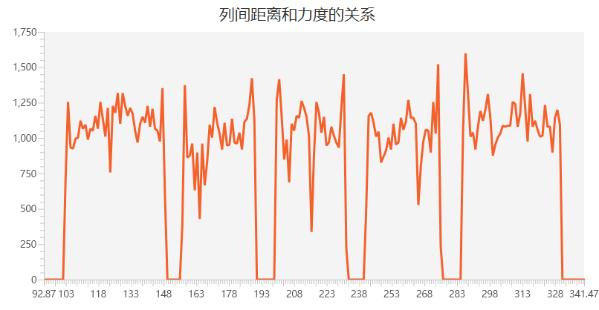
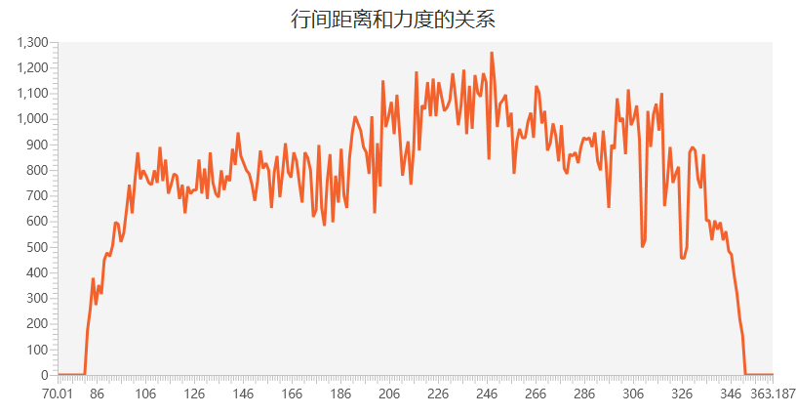

审批： |  | 核对： |  | 检测员: |  | 制单:

